界面&功能
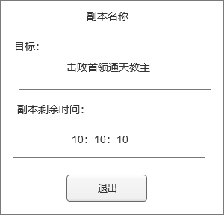
通用界面 |  |  |  |  |  |  |  |  |  |  |  |  |  | 功能概览

 | 功能入口

 | 1.通用界面，TIPS需求，无专属功能入口
 | 2包含下列相关内容
 | 新伤害飘字
 | NPC/怪物 名字美术字体
 | 怪物主界面血条、首领血条
 | 角色和怪物的头顶血条
 | 属性增长飘字
 | 查看其他角色信息界面
 | 快捷穿戴界面
 | 道具获得界面
 | 道具奖励界面
 | 通用副本胜利界面
 | 通用副本失败界面
 | 通用副本信息界面
 | 通用道具TIPS
 | 通用装备TIPS
 | 武魂TIPS
 | 祖灵TIPS
 | 境界道具TIPS
 | 一般道具TIPS
 | 技能TIPS

 | 通用界面TIPS【当前为示例】

 | 伤害数字 |  |  |  | 属性增长飘字(具体属性后面待定) |  |  |  |  | 战力变化飘字

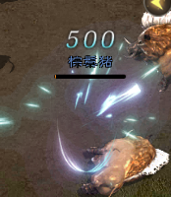
 |  | 预制体： |  |  |  |  | 预制体： |  |  |  |  | 预制体：
 |  | fightnums |  |  |  |  | UIAttributeChangePanel |  |  |  |  | UIAttributeChangePanel
 |  | 脚本： |  |  |  |  | 脚本： |  |  |  |  | 脚本：
 |  | UIActorHurtEffect |  |  |  |  | UIAttributeChangePanel |  |  |  |  | UIAttributeChangePanel

 | NPC/怪物 名字美术字体 |  |  |  | 角色头顶血条
 | 怪物的头顶血条
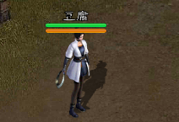
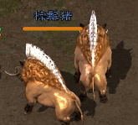
 |  |  | 预制体： |  |  |  |  | 预制体：
 |  |  | Actor_Monster |  |  |  |  | Actor_Player
 |  |  | 脚本： |  |  |  |  | 脚本：
 |  |  | CSHeadMonster |  |  |  |  | CSHeadPlayer

 | 通用TIPS

 | 通用装备TIPS |  |  |  |  | 通用技能TIPS |  |  |  |  |  | 宝箱类道具TIPS
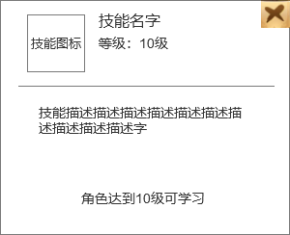
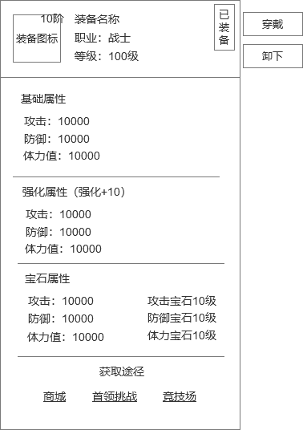
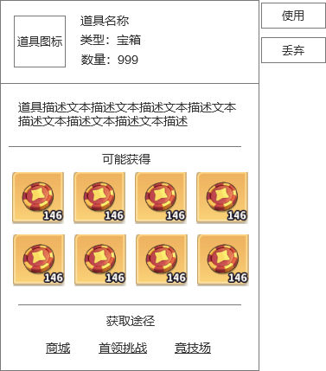
 |  |  |  | 预制体： |  |  |  |  |  | 预制体： |  |  | 预制体：
 |  |  |  | UIEquipTipPanel |  |  |  |  |  | UISkillTipsPanel |  |  | UIPropChestItemPanel
 |  |  |  | 脚本： |  |  |  |  |  | 脚本： |  |  | 脚本：
 |  |  |  | UIEquipTipPanel |  |  |  |  |  | UISkillTipsPanel |  |  | UIPropChestItemPanel

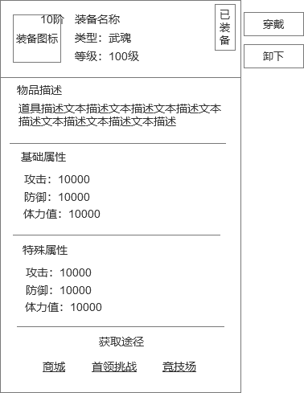
 |  |  |  |  |  |  |  | 特殊装备TIPS
 | 道具TIPS
 |  |  |  |  |  |  |  |  |  |  |  | 预制体：
 |  |  |  |  |  |  |  |  |  |  |  | UIEquipTipPanel
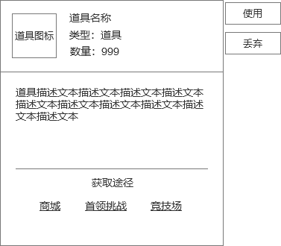
 |  |  |  |  | 预制体： |  |  |  |  |  |  | 脚本：
 |  |  |  |  | UIPropItemPanel |  |  |  |  |  |  | UIEquipTipPanel
 |  |  |  |  | 脚本：
 |  |  |  |  | UIPropItemPanel

 | 通用副本胜利界面

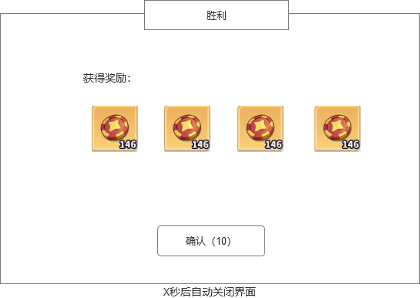
 |  |  |  |  |  |  | 预制体：

 |  |  |  |  |  |  | 脚本：

 | 通用副本失败界面

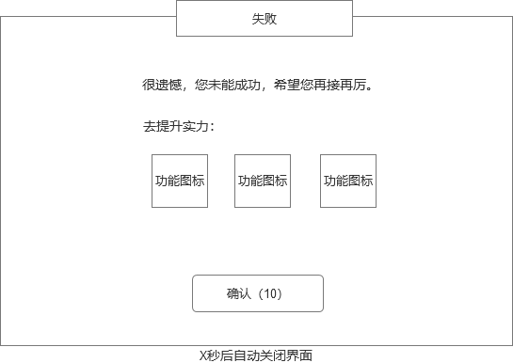

 | 通用获得道具界面

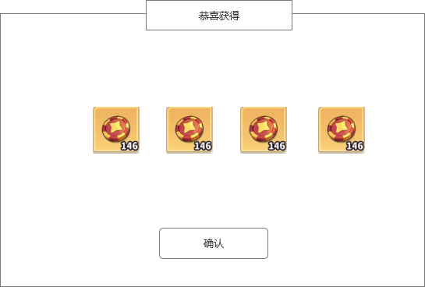
 |  |  |  |  |  |  | 预制体：
 |  |  |  |  |  |  | UIDailyActivityRewardPanel
 |  |  |  |  |  |  | 脚本：
 |  |  |  |  |  |  | UIDailyActivityRewardPanel

 | 查看玩家信息界面 |  |  |  |  |  |  |  | 通用快捷穿戴界面

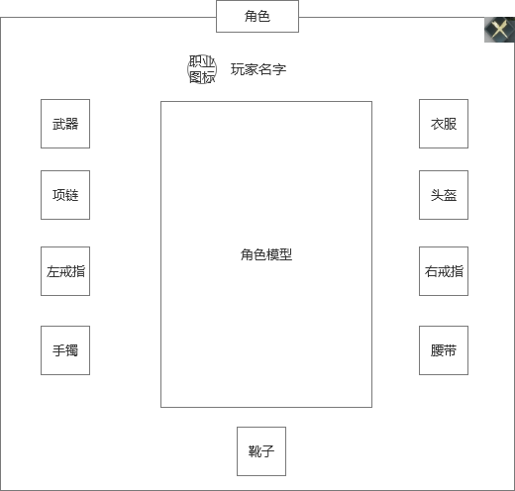
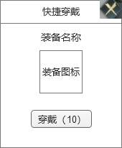
 |  |  |  |  |  |  |  |  |  |  | 预制体：
 |  |  |  |  |  |  |  |  |  |  | UIGetItemPanel
 |  |  |  |  |  |  |  |  |  |  | 脚本：
 |  |  |  |  |  |  |  |  |  |  | UIGetItemPanel

 | 通用副本左侧信息界面

